必須カスタマイズ（親睦会）
鈴鹿市 |  |  |  | 掛 金 加 入 者 一 覧 表 兼 異 動 報 告 書 （ 年 月分報告） |  |  |  |  |  |  |  |  |  |  |  |  |  |  | 〇 | 年 |  | 〇〇 | 月分 | P- | 〇

〇〇 〇〇 様 |  |  |  | 〇〇-〇〇@city.suzuka.lg.jp
天引種類 コード |  | 親睦会 コード |  | 修 正 事 由 （赤ペンで○を） |  |  | 親 睦 会 名 称 （漢字12文字まで） |  | 幹 事 名 （漢字8文字まで） |  | 金融機関 コード |  | 支 店 コード |  | 種目 | 口 座 番 号 （前で0で記入） |  | 口 座 名 義 人 （カタカナで左づめ記入） |  |  |  | 控除額 件 数 |  | 控除額計
〇〇〇〇 |  | 〇〇〇〇 |  | 1 | 2 | 3 | 〇〇会 |  | 〇〇 〇〇 |  | 0155 |  | 301 |  | 1 | 0000000 |  | 〇〇ｶｲ ﾀﾞｲﾋｮｳｼｬ 〇〇 〇〇 |  |  |  | 4 |  | 4,000
 |  |  |  | 削除 | 新規 | 修正 |  |  |  |  |  |  |  |  |  |  |  |  |  |  |  | 人 |  | 円

 | 異 動 事 由 該当箇所に 赤ペンで○を |  |  | 職員番号 |  | 氏 名 |  | 金 額 修正する場合は 下段に訂正記入 |  | 控除不可 |  |  | 異 動 事 由 該当箇所に 赤ペンで○を |  |  | 職員番号 | 氏 名 |  |  |  |  | 金 額 修正する場合は 下段に訂正記入 |  |  | 控除不可
 | 脱退 1 | 加入 2 | 修正 3 | 1111 |  | 〇〇 〇〇 |  | 1,000 |  | 〇 |  |  | 脱退 1 | 加入 2 | 修正 3
 | 脱退 1 | 加入 2 | 修正 3 | 2222 |  | 〇〇 〇〇 |  | 1,000 |  |  |  |  | 脱退 1 | 加入 2 | 修正 3
 | 脱退 1 | 加入 2 | 修正 3 | 3333 |  | 〇〇 〇〇 |  | 1,000 |  |  |  |  | 脱退 1 | 加入 2 | 修正 3
 | 脱退 1 | 加入 2 | 修正 3 | 4444 |  | 〇〇 〇〇 |  | 1,000 |  |  |  |  | 脱退 1 | 加入 2 | 修正 3
 | 脱退 1 | 加入 2 | 修正 3 |  |  |  |  |  |  |  |  |  | 脱退 1 | 加入 2 | 修正 3
 | 脱退 1 | 加入 2 | 修正 3 |  |  |  |  |  |  |  |  |  | 脱退 1 | 加入 2 | 修正 3
 | 脱退 1 | 加入 2 | 修正 3 |  |  |  |  |  |  |  |  |  | 脱退 1 | 加入 2 | 修正 3
 | 脱退 1 | 加入 2 | 修正 3 |  |  |  |  |  |  |  |  |  | 脱退 1 | 加入 2 | 修正 3
市から提供する親睦会に関するデータは新システムに移行すること
～ 移行対象データ ～
・親睦会名称
・親睦会幹事名
・親睦会口座情報
・親睦会加入者一覧（加入月、毎月の掛金額情報を含む）
 | 脱退 1 | 加入 2 | 修正 3 |  |  |  |  |  |  |  |  |  | 脱退 1 | 加入 2 | 修正 3
10 | 脱退 1 | 加入 2 | 修正 3 |  |  |  |  |  |  |  |  | 10 | 脱退 1 | 加入 2 | 修正 3
 | 脱退 1 | 加入 2 | 修正 3 |  |  |  |  |  |  |  |  |  | 脱退 1 | 加入 2 | 修正 3
 | 脱退 1 | 加入 2 | 修正 3 |  |  |  |  |  |  |  |  |  | 脱退 1 | 加入 2 | 修正 3
 | 脱退 1 | 加入 2 | 修正 3 |  |  |  |  |  |  |  |  |  | 脱退 1 | 加入 2 | 修正 3
 | 脱退 1 | 加入 2 | 修正 3 |  |  |  |  |  |  |  |  |  | 脱退 1 | 加入 2 | 修正 3
 | 脱退 1 | 加入 2 | 修正 3 |  |  |  |  |  |  |  |  |  | 脱退 1 | 加入 2 | 修正 3
 | 脱退 1 | 加入 2 | 修正 3 |  |  |  |  |  |  |  |  |  | 脱退 1 | 加入 2 | 修正 3
 | 脱退 1 | 加入 2 | 修正 3 |  |  |  |  |  |  |  |  |  | 脱退 1 | 加入 2 | 修正 3
 | 脱退 1 | 加入 2 | 修正 3 |  |  |  |  |  |  |  |  |  | 脱退 1 | 加入 2 | 修正 3
 | 脱退 1 | 加入 2 | 修正 3 |  |  |  |  |  |  |  |  |  | 脱退 1 | 加入 2 | 修正 3
20 | 脱退 1 | 加入 2 | 修正 3 |  |  |  |  |  |  |  |  | 20 | 脱退 1 | 加入 2 | 修正 3

 | ［記入方法］ |  |  | 1 脱退の場合・・・ ①異動事由 1脱退 に赤○をする |  |  |  |  |  |  |  |  |  |  |  |  |  |  |  |  | 記 入 者 |  |  | 点 検 者
 |  |  |  | 2 加入の場合・・・ ①異動事由 2加入 に赤○をする ②職員番号は正確に記入する ③氏名を記入する ④金額を赤ペンで記入する
 |  |  |  | 3 修正の場合・・・ ①異動事由 3修正 に赤○をする ②金額を印刷の下段に赤ペンで訂正記入する

任意カスタマイズ（ポータル）
鈴鹿市イントラネット「ポータル画面」

【現行】出退勤システムと連携し、
ポータル画面から出退勤時刻を登録
（※シングルサインオン）
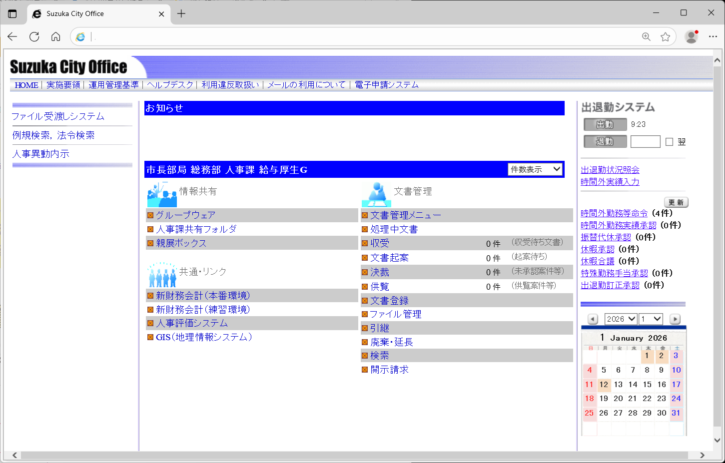

富士電機ＩＴソリューション㈱
文書管理システムと連携

